2022
Model: | 3CFS-9050N

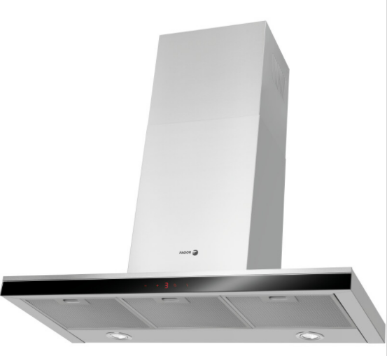
Odsavač par komínový
90 cm

Provozní vlastnosti:

Energetická třída: |  |  | B
Třída účinnosti dynamiky proudění: |  |  | B
Třída účinnosti osvětlení: |  |  | A
Třída účinnosti filtrace tuků: |  |  | E

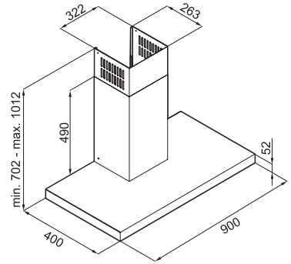
Odtah min. v běžném provozu: |  | 239 | m3/h
Odtah max. v běžném provozu: |  | 405 | m3/h
Odtah max. v režimu Booster: |  | 690 | m3/h

Hlučnost min. v běžném provozu: |  | 53 | dB(A)
Hlučnost max. v běžném provozu: |  | 61 | dB(A)
Hlučnost max. v režimu Booster: |  | 70 | dB(A)

Funkce:

Senzorové ovládání výkonu
LED displej
4 stupně výkonu
Osvětlení: |  | LED 2 x 2 W
Časovač - automatické vypnutí |  |  |  | Barva: | Nerez

Konstrukce:

Průměr odtahu: |  |  | 150 mm | Objednací kód: |  | 1190412
Vzdálenost od plynové varné desky: |  |  | 650 mm
Vzdálenost od elektrické varné desky: |  |  | 450 mm
Počet motorů: |  |  | 1
Hliníkový tukový filtr
Možnost recirkulace
Typ uhlíkového filtru pro recirkulaci*: |  |  | FWK 250
Počet kusů potřebných k recirkulaci: |  |  | 3
Cena filtru: |  |  | 619 Kč

*není součástí balení

